Quadro de US
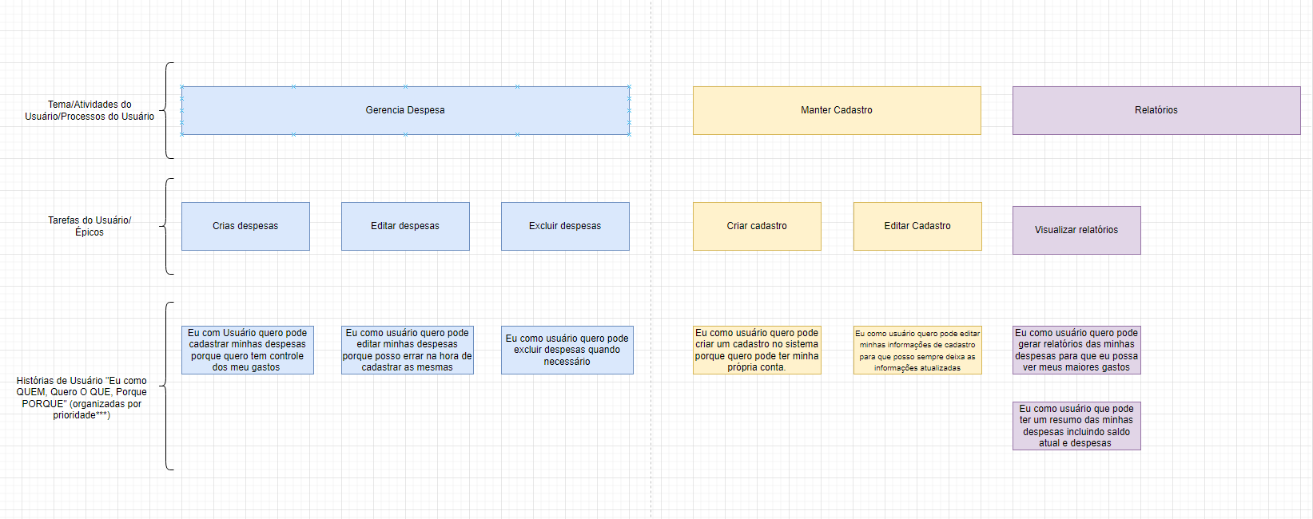
Projeto Interdisciplinar 2024
Quadro de User Stories
2024-03-18

Nome do projeto
Obs: ***hoje não vamos dividir em releases as user stories no Quadro. Faremos isso quando formos discutir a Tarefa de Negociação / Atividade de Planejamento.

 | Tema/Atividades do Usuário/Processos do Usuário

 |  | Tarefas do Usuário/Épicos

 |  | Histórias de Usuário "Eu como QUEM, Quero O QUE, Porque PORQUE" (organizadas por prioridade***)

Legenda (cor por stackholder)

Glossário de Termos (se necessário)

